①生徒注文用
令和４年度 山梨県中学校バレーボールＴシャツ注文票 【生徒用】

ご注文数
＊実際の商品のプリントの色は多少変化する場合があります。ご承知おきください |  | 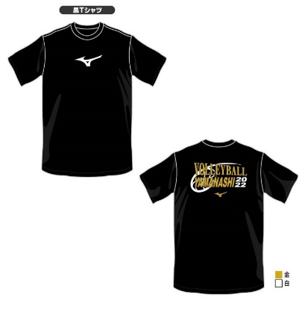 |  | 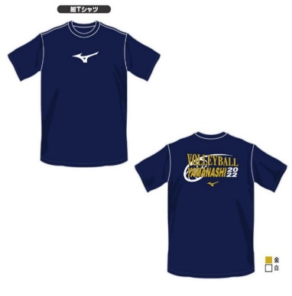 |  | 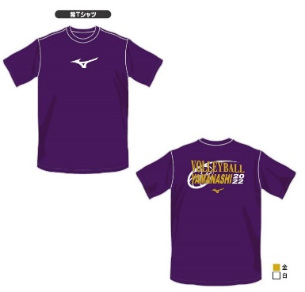 |  | 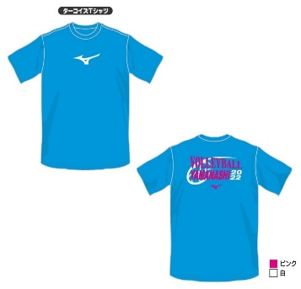
商品番号名称 |  | ブラック半袖 |  | ネイビー半袖 |  | 紫半袖 |  | ターコイズ半袖
サイズ | 身長目安 | ¥2,400 |  | ¥2,400 |  | ¥2,400 |  | ¥2,400
XS | ～155cm
S | 160cm前後
M | 165cm前後
L | 170cm前後
XL | 175cm前後
2XL | 180cm～
小計枚数 |  |  | 枚 |  | 枚 |  | 枚 |  | 枚
小計金額 |  |  | 円 |  | 円 |  | 円 |  | 円
商品番号名称 |  | ブラック長袖 |  | ネイビー長袖 |  | 紫長袖 |  | ターコイズ長袖
サイズ | 身長目安 | ¥2,900 |  | ¥2,900 |  | ¥2,900 |  | ¥2,900
XS | ～155cm
S | 160cm前後
M | 165cm前後
L | 170cm前後
XL | 175cm前後
2XL | 180cm～
小計枚数 |  |  | 枚 |  | 枚 |  | 枚 |  | 枚
小計金額 |  |  | 円 |  | 円 |  | 円 |  | 円
 |  |  |  |  |  |  |  | 合計枚数
 | 年 組 |  |  |  |  |  |  |  | 枚
 | 氏名 |  |  |  |  |  |  | 合計金額
 |  |  |  |  |  |  |  |  | 円
 | * お金を添えて，顧問の先生へ提出してください。
 | * 注文受注生産販売となるため，商品のお届けまではしばらくお待ちください。
 | ⇒ 納品日程： 【第１期】 ２月下旬， 【第２期】 ５月末 ，【第３期】 ７月中旬→９月上旬 予定

